WXI Metal
Fields | Mandatory ? | WXI Metal | MicroVu | Hexagon | 比对仪 | 林杰机等Option2量测设备数据
 |  |  | MicroVu (Eexcel502) | Advance 7.7.10 | Equator300
工单号(Work Oder Number) | Yes | WXI metal Option1此字段放入文件名内，用下滑线做为间隔；Option2在文件内第一行；
测量机台(Measuring Equipment Model) | Yes | 包含量测机台号，机台型号截取前三位字母
测量人员(Measuring User Name) | No | WXI metal此字段原来和Emp ID合并输入，现定义为非必要字段
Emp ID | Yes
Config | No | 非必选字段，有时值为空格或"/"
Trial Number | No/yes if GRR | WXI metal未考量此需求
生产机台号(Production Machine Id) | No | WXI metal必选字段，用于标识产品并在报告内呈现编号
模号/治具号(Mold Id/Tooling ID) | No | 非必选字段，有时值为空格或"/"
模穴(Cavity) | Yes | 非必选字段，有时值为"1,2,3,4"或无值"0"
工件(Sample) | Yes | WXI metal样品编号新增
量测日期 量测时间(MeasuringDateTime) | Yes
序列号(Serial Number) | No | 非必选字段，有时值为空格或"/"
尺寸编号(Dimension Code) | Yes | WXI metal必选字段（不带FAI字样，修改工作量巨大！！），用于标识尺寸名并在报告内呈现编号 | 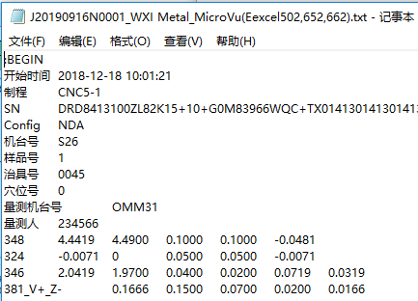 | 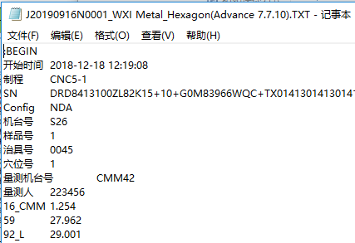 | 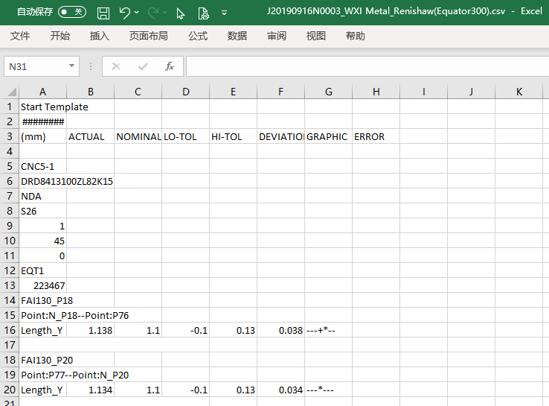 | 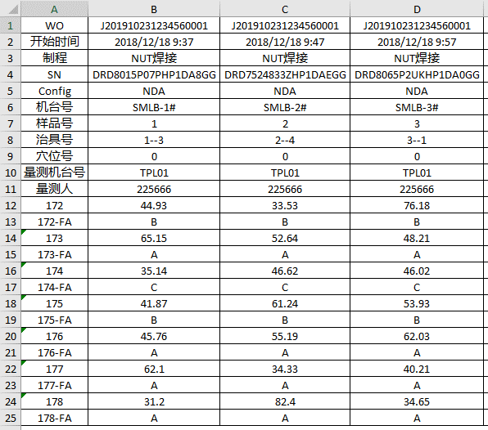
测量值(Measurement Value) | Yes | WXI metal必选字段，用于标识尺寸结果并在报告内呈现编号。若出现空值则为异常

 |  | 注：所有信息需要截图标识。

